Hoja1
INVETARIO OCTUBRE DAMA
 | PRENDAS | TALLA | COLOR | CANTIDAD | PRECIO | PROVEEDOR | IMAGEN | SKU (provisional)
1 | POLOS OVER | ESTÁNDAR | VARIADO | 12 | 18 | ABM POLOS | 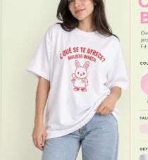 | DAM-001-01
2 | COMPRESOR SHANTAL | M | MORADO | 1 | 23 | DEMYLINE | 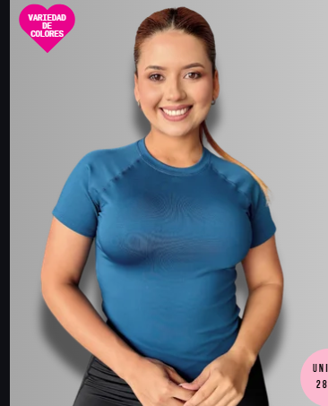 | DAM-002-01
3 | TOP MARYORI | ESTÁNDAR | VERDE | 1 | 25 | DEMYLINE | 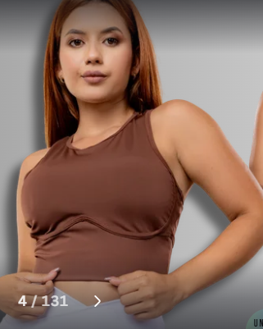 | DAM-003-01
4 | TOP ESTELA | ESTÁNDAR | AZUL Y PLOMO | 2 | 23 | DEMYLINE | 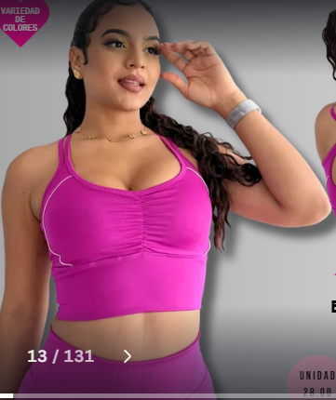 | DAM-004-01
5 | TULL LUISA | ESTÁNDAR | NEGRO | 1 | 25 | DEMYLINE | 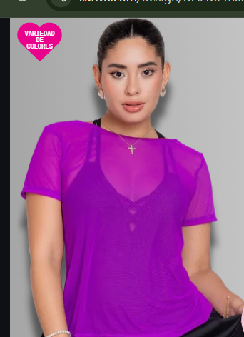 | DAM-005-01
6 | POLO ANDREA | L | AZUL | 1 | 25 | JONAFIT | 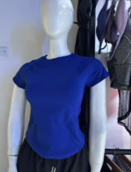 | DAM-006-01
7 | TOP CAROL | S | AZUL | 1 | 28 | JONAFIT | 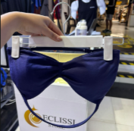 | DAM-007-01
 |  | M | MORAZO, LILA Y ACEITUNA | 3 | 26 |  |  | DAM-007-02
8 | CASACA POLAR | M | TURQUESA | 1 | 0 | IKA | 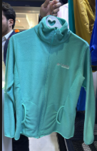 | DAM-008-01
 |  | L | ROSADO | 1 |  |  |  | DAM-008-02
9 | CASACA CORTAVIENTO | M | TURQUESA | 1 | 0 | IKA | 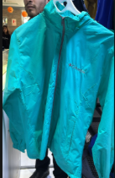 | DAM-009-01
 |  | L | MOSTASA | 1 | 0 |  |  | DAM-009-02
10 | MONO REGINA | S | NEGRO Y ROJO | 2 | 34 | MARIANA FIT | 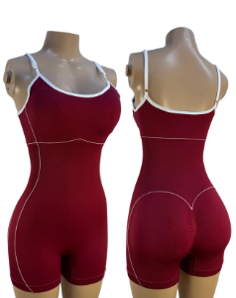 | DAM-010-01
 |  | M | NEGRO Y ROJO | 2 |  |  |  | DAM-010-02
11 | ENTERIZO ISA | M | AZUL | 1 | 0 | FITGLOW | 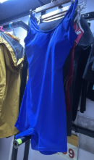 | DAM-011-01
12 | ENTERISO FIT | M | PLOMO | 1 | 0 | FITGLOW | 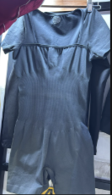 | DAM-012-01
13 | MONO GENARA | S | PLOMO | 1 | 48 | MARIANA FIT | 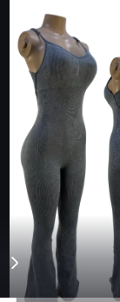 | DAM-013-01
 |  | M | PLOMO | 1 |  |  |  | DAM-013-02
14 | ENTERIZO XIOMY | ESTÁNDAR | NEGRO Y AZUL | 2 | 55 | DEMYLINE | 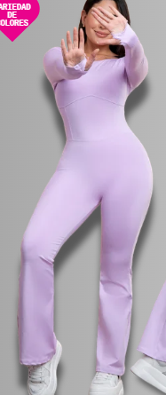 | DAM-014-01
15 | BUZOS | S | NEGRO, |  |  |  | 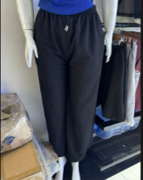 | DAM-015-01
 |  | M | NEGRO |  |  |  |  | DAM-015-02
 |  | L | PLOMO |  |  |  |  | DAM-015-03
16 | LEGGIN SIRENA CLASICA | M | ROSADO BB | 1 | 32 | DEMYLINE | 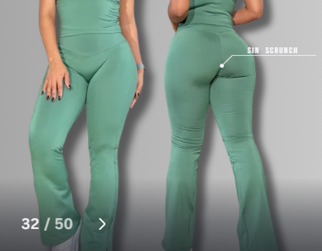 | DAM-016-01
 |  | L | ROSADO Y CELESTE | 2 |  |  |  | DAM-016-02
17 | LEGGIN CONFORT YASMINA | M | ROJO Y VINO | 2 | 38 | MARIANA FIT | 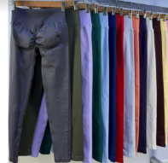 | DAM-017-01
18 | LEGGGIN BAGGY CONFORT TAYMARA | M | PLOMO | 1 | 45 | MARIANA FIT | 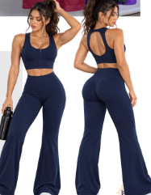 | DAM-018-01
19 | LEEGIN PIEL DE DURAZNO | S | AZUL | 1 |  | FITGLOW |  | DAM-019-01
20 | LWGGIN GLOSS ELISE | S | MORADO | 1 | 28 | DEMYLINE | 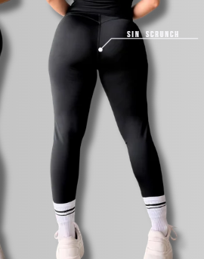 | DAM-020-01

INVENTARIO OCTUBRE HOMBRE
N° | PRENDAS | TALLAS | COLOR | CANTIDAD | PRECIO | PROVEEDOR
1 | POLOS | S | VARIADO | 2 |  |  |  | HOM-001-01
 |  | M |  | 5 |  |  |  | HOM-001-02
 |  | L |  | 4 |  |  |  | HOM-001-03
 |  | XL |  | 6 |  |  |  | HOM-001-04
2 | CASACA | xl | NEGRO | 1 |  |  |  | HOM-002-01
 |  | L |  | 0 |  |  |  | HOM-002-02
3 | POLERA | ESTANDAR | NARAJA | 1 | 25 |  |  | HOM-003-01
4 | BIVIDIS | S | NEGRO | 1 |  | GAMARRA | 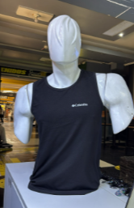 | HOM-004-01
 |  | M | AZUL | 1 |  |  |  | HOM-004-02
 |  | L | NEGRO | 1 |  |  |  | HOM-004-03
5 | SHORT ORIGINAL | L | NEGRO, AZUL Y PLOMO | 3 |  | ENTRENADOR JOSE | 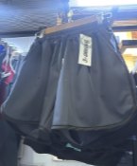 | HOM-005-01
6 | SHORT ADIDAS | S | NEGRO | 1 | 20 | MERCADO | 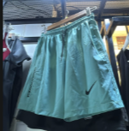 | HOM-006-01
7 | SHORT ALGODÓN | S | NEGRO | 1 | 20 |  | 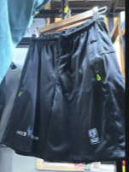 | HOM-007-01
 |  | M | AZUL | 1 |  |  |  | HOM-007-02
8 | BUZOS FRESH | S Y M | NEGRO Y AZUL | 2 |  | GAMARRA | 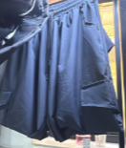 | HOM-008-01
9 | BUZO CARLOS | M | PLOMO | 1 |  | CARLITOS GAMARRA | 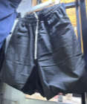 | HOM-009-01

